チェック後処理（柔整）検索機能
チェック後処理（柔整） |  |  |  |  |  |  |  |  |  | 作成者 |  |  | 作成日 | 更新者 | 更新日 | Rev
 |  |  |  |  |  |  |  |  |  | サポート部 |  |  | 2019-12-16 | - | - | Draft#1

 | 【1】機能概要 |  |  |  |  |  |  |  | 【3】主なディレクトリ構成
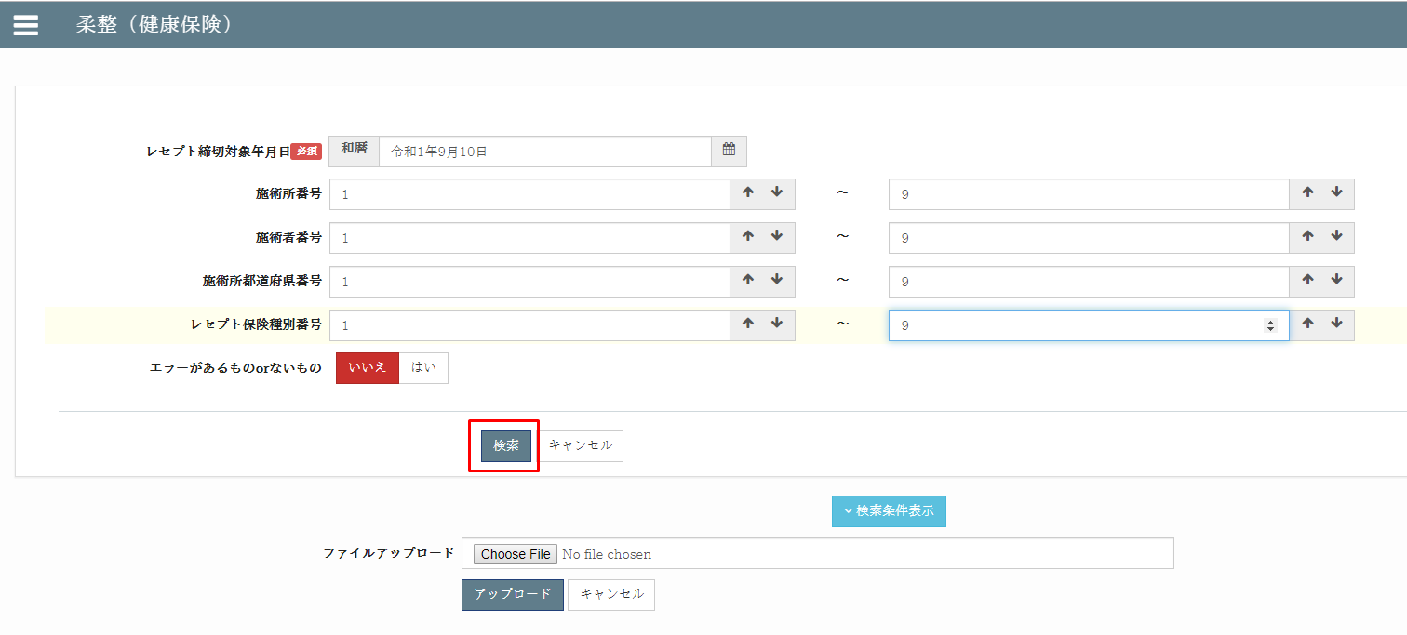
zm
js
page
zum02
exs_main
⑥view.py
②
urls.py
③
urls.py
①
main.js

receipt_
processing
④urls.py

⑤receipt_
processing_view.py
 |  | 前提条件
 |  |  | レセプトチェックが完了していること。
 |  | 概要
 |  |  | ◇エラーチェック後の各レコード更新処理を一括して行うための機能。
 |  |  | ◇協会返戻および、保留レコードの更新（協会保留登録処理）も合わせた機能となっている。
 |  |  | ◇それぞれ、レセプトテーブルごとのExcel出力＆入力。
 |  |  | ◇更新対象のカラムは以下の通り。※更新不要な場合は、Excelから列単位で削除しておく。
receipt_
processing
 |  |  |  | ・エラー内容(receipt_error)
www
static
zum02
 |  |  |  | ・重複受診TCD(duplicate_visit_class_tcd)
 |  |  |  | ・協会返戻フラグ(association_return_flag)
 |  |  |  | ・協会返戻理由区分(association_return_class_tcd)
 |  |  |  | ・協会返戻年月日(association_return_date)
 |  |  |  | ・協会保留フラグ(association_pending_flag)
 |  |  |  | ・協会保留理由区分(association_pending_class_tcd)
 |  |  |  | ・協会保留年月日(association_pending_date)
 |  |  | ◇固定条件として、以下を対象とする。
 |  |  |  | ・レセプトチェック年月日が入っているもの

 |  |  |  | ・請求年月が入っていないもの

 |  |  |  | ・指定された締切対象年月日以前のもの
 |  |  | ◇検索条件として、以下を指定可能。
 |  |  |  | ・レセプト締切対象年月日 ※必須
 |  |  |  | ・施術所番号
 |  |  |  | ・施術所都道府県番号（FromTo）
 |  |  |  | ・施術者番号（FromTo）
 |  |  |  | ・レセプト保険種別（FromTo）
 |  |  |  | ・エラーがあるものorないもの
 |  |  |  | ・レセプト確認フラグ（0 or 1）

 |  |  | ◇Excelには、以下の項目が必要。
 |  |  |  | ・保険種別
 |  |  |  | ・保険者番号
 |  |  |  | ・患者名
 |  |  |  | ・患者名カナ
 |  |  |  | ・施術月
 |  |  |  | ・施術所都道府県番号
 |  |  |  | ・施術者番号
 |  |  |  | ・施術管理者名
 |  |  |  | ・エラー内容

 | 【2】入力/出力

 |  | ・機能としての入力、出力は以下の表を参照。
 |  | 入力/出力 |  |  |  | 内容
 |  | 入力 |  |  |  | ・RECEIPT_100 ・フォームデータ: ・ レセプト締切対象年月日: RECEIPT_100.closing_target_date ・施術所番号: RECEIPT_100.facility_number ・施術者番号: RECEIPT_100.practitioner_number ・施術所都道府県番号: INSURER_000.insurer_pref_number ・レセプト保険種別番号: INSURER_000.insurance_category_number

 |  | 出力 |  |  |  | ・それぞれ、レセプトテーブルごとのExcel出力＆入力

 | 【4】処理フロー |  |  |  |  |  |  |  | 【5】処理概要

 |  | <<クライアント側>> |  |  |  |  |  |  | １） | フォームに検索値を入力して、「検索」ボタンを押し、
 |  |  |  |  |  |  |  |  |  | onClickメソッドから、①main.jsの submit_form_filter()関数を呼び出す。

 |  |  |  |  |  |  | １）
フォームデータ

JavaScript
 |  |  |  |  |  |  | ２）

 |  | <<サーバー側>>

Url処理（python / Django）
 |  |  |  |  |  |  |  |  | ２） | ①main.jsで処理を担当するURLパスを指定して、フォームデータを取得する、
 |  |  |  |  |  | ３） |  |  |  | AjaxでDjango（サーバー）のurls,pyへ、POSTリクエストする。

View処理（python / Django）
 |  |  |  |  |  | ４）

filter_data関数
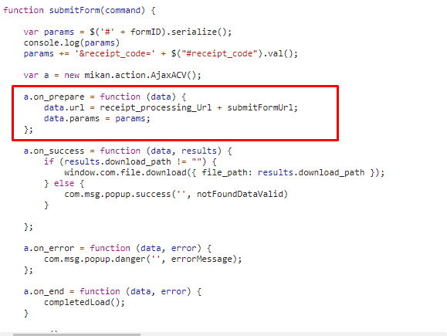
 |  |  |  |  |  |  | ５）
 |  |  |  |  |  |  |  | ６）

Ｍｏｄｅｌ処理（python / Django）

ＭariaDB

 |  |  |  |  |  |  |  |  | ３） | Djangoの②url.py（zm\urls.py）がリクエストを受ける。
 |  |  |  |  |  |  |  |  |  | さらに③urls.py（zm\page\zum02\urls.py）へ処理を渡し、
 |  |  |  |  |  |  |  |  |  | ④urls.py（zm\page\zum02\receipt_processing\urls.py）へ処理を渡し、
 |  |  |  |  |  |  |  |  |  | ⑤receipt_processing_view.py（\zm\page\zum02\receipt_processing\receipt_processing_view.py）
 |  |  |  |  |  |  |  |  |  | に渡される)

 | ４） | ⑤receipt_processing_view.pyで定義されているReceiptProcessingViewクラスに処理がまず飛ぶが、 |  |  |  |  |  |  |  | ４-１）
 |  | ReceiptProcessingViewクラスはAbstractPageクラスを継承します |  |  |  |  |  |  |  |  | ⑥views.pyのBaseHtmlView内で定義されているPOST関数の処理を行う。
 |  | AbstractPageクラスはBaseHtmlViewクラスを継承します |  |  |  |  |  |  |  |  | このPOST関数内の処理はPOSTリクエストがDjango（サーバ）に送られると毎回呼ばれる。
 |  | スーパークラスBaseHtmlViewなどでPOSTされた際の処理を行う。
 |  |  |  |  |  |  |  |  |  | ４-２）
 |  |  |  |  |  |  |  |  |  |  | ⑤receipt_processing_view.pyのReceiptProcessingView内のdoPostEvent関数の処理を行い、
 |  |  |  |  |  |  |  |  |  |  | その内部で、filter_data関数が呼ばれる。

 |  |  |  |  |  |  |  |  | ５）filter_data関数内でレセプトチェック処理のメイン処理を行う。
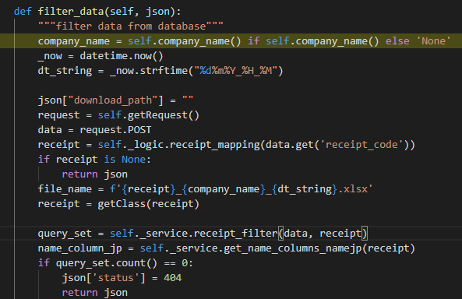

 |  |  |  | \zm\page\zum02\receipt_processing\receipt_processing_view.py
 |  |  | ※ReceiptProcessingViewとBaseHtmlView継承関係図
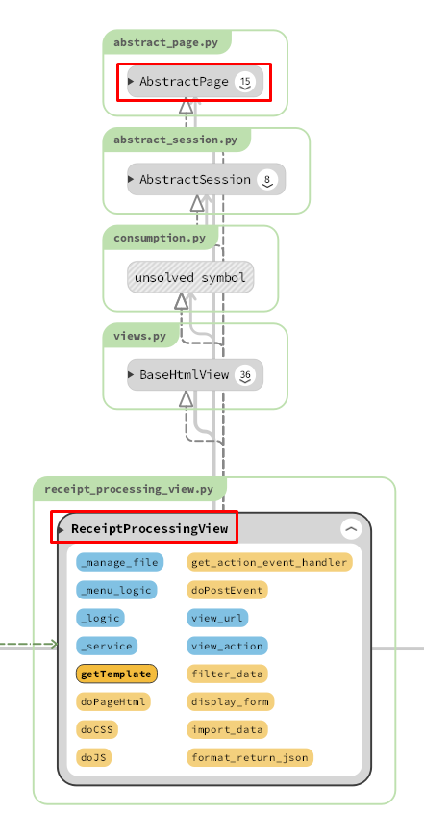
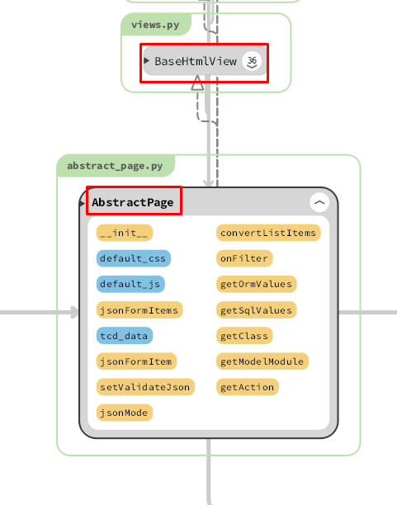

 |  |  |  |  |  |  |  |  |  | 5-1)

 |  |  |  |  |  |  |  |  |  |  | クライアントからデータを取得する
 |  |  |  |  |  |  |  |  |  | 5-2)

 |  |  |  |  |  |  |  |  |  |  | self._logic.receipt_mappingで、receipt_processing_logic.pyのreceipt_mappingを呼びだし、
 |  |  |  |  |  |  |  |  |  |  | form_html.xmlからファイルの内容、関連するDB情報を取得する。
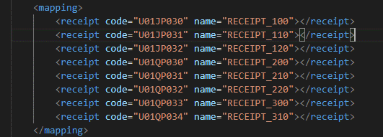

 |  |  |  |  |  |  |  |  |  |  |  | \zm\page\zum02\receipt_processing\xml\form_html.xml

 |  | 5-3) |  |  |  |  |  |  | 6) | 全ての処理が終了すると、main.jsのsuccessブロックに処理が戻り、
 |  |  |  |  |  |  |  |  |  | 画面に結果が表示される。
 |  |  |  |  |  |  |  |  |  | ※２）～５）の間でエラーが発生すると、その時点でエラー画面が画面に表示される。
 |  |  | Excelファイルに名前を付けます
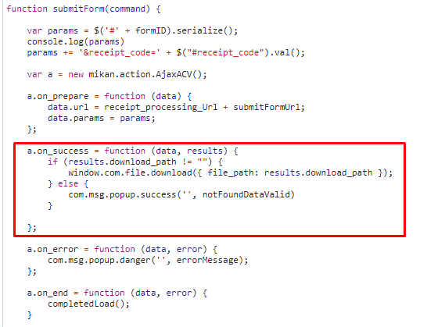
 |  | 5-4)

 |  |  | クラスモデルを取得する

 |  | 5-5)

 |  |  | フォームから入力した条件に一致するレコードの数を検索します

 |  | 5-6)

 |  |  | ロギック名に変換する
 |  | 5-7)

 |  |  | Excelファイルを作成し、Excelファイルへのリンクを提供します
 |  | 5-8)

 |  |  | JSONオブジェクトをクライアントに再送信する

 |  |  |  |  |  |  |  |  | 成功画面
 | 【6】関数
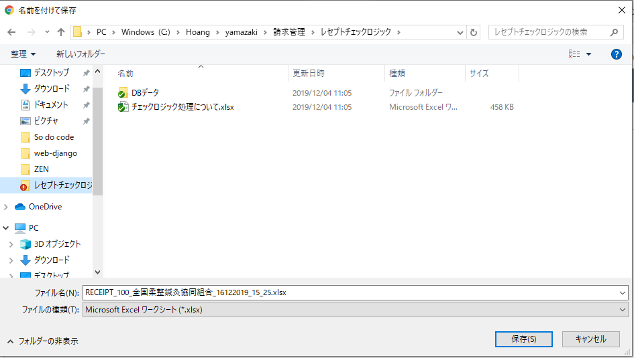
 |  | 概要）
 |  |  | ・レセプトレセプトチェックのメイン処理はreceipt_processing_view.pyのfilter_data関数から
 |  |  | 様々な関数が呼出され行われる。

 |  | ※ | filter_data関数から呼び出される関数群イメージ図
①
fileter_data 関数
②request.POST

③self._logic.receipt_mapping()
 | (receipt_processing_view.py)

receipt_mapping() / receipt_processing_logic.py

④getclass()

⑤self._service.receipt_filter()

receipt_filter()/ receipt_processing_service.py

⑥self._service.get_name_columns_namejp()

get_name_columns_namejp() /receipt_processing_logic.py

⑦self._logic.create_excel()

create_excel() / receipt_processing_logic.py

exportExcel() / exportexcel.py

詳しいコンテンツを見るにはここをクリックしてください

 | 【７】DBアクセス |  |  |  |  |  |  |  | 【8】エラーハンドリング

 |  | 概要） |  |  |  |  |  |  |  | 概要）
 |  |  | ・filter_data関数の内部では関数が実行される。 |  |  |  |  |  |  |  | main.jsでエラー処理がされている。
 |  |  |  |  |  |  |  |  |  |  | 415,413,400,404は「errorMessage, messageNotfound, warning50MB, isNotExcel,
 |  |  |  | ・ | getclass() |  |  |  |  |  | notFoundDataValid」変数にjson形式で登録されており、
 |  |  |  | ・ | self._service.receipt_filter()
 |  |  |  | ・ | self._service.get_name_columns_namejp() |  |  |  |  |  | 変数 |  | 内容
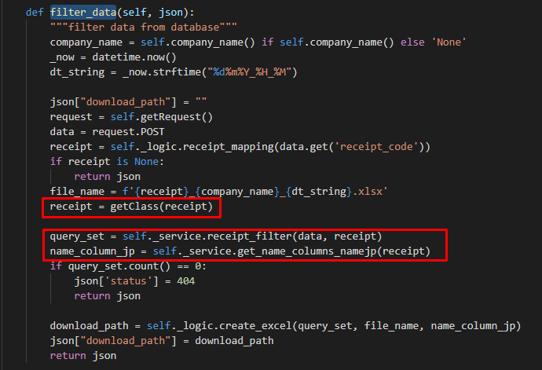
 |  |  |  |  |  |  |  |  |  |  | errorMessage |  | "失敗"
 |  |  |  |  |  |  |  |  |  |  | messageNotfound |  | "ファイルを選択してください"
 |  |  |  |  |  |  |  |  |  |  | warning50MB |  | "ファイルは50MB以下にしてください。"
 |  |  |  |  |  |  |  |  |  |  | isNotExcel |  | "Excelファイルしかアップロードできない。"
 |  |  |  |  |  |  |  |  |  |  | notFoundDataValid |  | 該当データがありません。'

詳しいコンテンツを見るにはここをクリックしてください

チェック後処理（柔整）アップロード機能
チェック後処理（柔整） |  |  |  |  |  |  |  |  |  | 作成者 |  |  |  | 作成日 | 更新者 | 更新日 | Rev
 |  |  |  |  |  |  |  |  |  | サポート部 |  |  |  | 2019-12-16 | - | - | Draft#1

 | 【1】機能概要 |  |  |  |  |  |  |  | 【3】主なディレクトリ構成
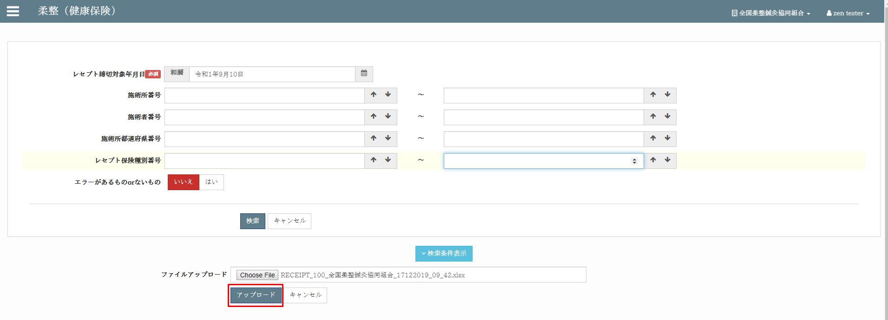
zm
js
page
zum02
exs_main
⑥view.py
②
urls.py
③
urls.py
①
main.js

receipt_
processing
④urls.py

⑤receipt_
processing_view.py
 |  | 前提条件
 |  |  | レセプトチェックが完了していること。
 |  | 概要
 |  |  | ◇エラーチェック後の各レコード更新処理を一括して行うための機能。
 |  |  | ◇協会返戻および、保留レコードの更新（協会保留登録処理）も合わせた機能となっている。
 |  |  | ◇それぞれ、レセプトテーブルごとのExcel出力＆入力。
 |  |  | ◇更新対象のカラムは以下の通り。※更新不要な場合は、Excelから列単位で削除しておく。
receipt_
processing
 |  |  |  | ・エラー内容(receipt_error)
www
static
zum02
 |  |  |  | ・重複受診TCD(duplicate_visit_class_tcd)
 |  |  |  | ・協会返戻フラグ(association_return_flag)
 |  |  |  | ・協会返戻理由区分(association_return_class_tcd)
 |  |  |  | ・協会返戻年月日(association_return_date)
 |  |  |  | ・協会保留フラグ(association_pending_flag)
 |  |  |  | ・協会保留理由区分(association_pending_class_tcd)
 |  |  |  | ・協会保留年月日(association_pending_date)
 |  |  | ◇固定条件として、以下を対象とする。
 |  |  |  | ・レセプトチェック年月日が入っているもの

 |  |  |  | ・請求年月が入っていないもの

 |  |  |  | ・指定された締切対象年月日以前のもの
 |  |  | ◇検索条件として、以下を指定可能。
 |  |  |  | ・レセプト締切対象年月日 ※必須
 |  |  |  | ・施術所番号
 |  |  |  | ・施術所都道府県番号（FromTo）
 |  |  |  | ・施術者番号（FromTo）
 |  |  |  | ・レセプト保険種別（FromTo）
 |  |  |  | ・エラーがあるものorないもの
 |  |  |  | ・レセプト確認フラグ（0 or 1）

 |  |  | ◇Excelには、以下の項目が必要。
 |  |  |  | ・保険種別
 |  |  |  | ・保険者番号
 |  |  |  | ・患者名
 |  |  |  | ・患者名カナ
 |  |  |  | ・施術月
 |  |  |  | ・施術所都道府県番号
 |  |  |  | ・施術者番号
 |  |  |  | ・施術管理者名
 |  |  |  | ・エラー内容

 | 【2】入力/出力

 |  | ・機能としての入力、出力は以下の表を参照。
 |  | 入力/出力 |  |  |  | 内容
 |  | 入力 |  |  |  | レイアウト付きのExcelファイルは検索機能の結果であり、データが変更されています。更新対象のカラムは以下の通り ・エラー内容(receipt_error) ・重複受診TCD(duplicate_visit_class_tcd) ・協会保留理由区分(association_pending_class_tcd) ・協会保留年月日(association_pending_date)

 |  | 出力 |  |  |  | ・json形式には、更新された、更新されていない、エラーのレコード数を通知するパラメーターがあります

 | 【4】処理フロー |  |  |  |  |  |  |  | 【5】処理概要

 |  | <<クライアント側>> |  |  |  |  |  |  | １） | フォームに検索値を入力して、「アップロード」ボタンを押し、
 |  |  |  |  |  |  |  |  |  | onClickメソッドから、①main.jsの submitUpload()関数を呼び出す。

 |  |  |  |  |  |  | １）
エクセルファイル

JavaScript
 |  |  |  |  |  |  | ２）

 |  | <<サーバー側>>

Url処理（python / Django）
 |  |  |  |  |  |  |  |  | ２） | ①main.jsで処理を担当するURLパスを指定して、フォームデータを取得する、
 |  |  |  |  |  | ３） |  |  |  | AjaxでDjango（サーバー）のurls,pyへ、POSTリクエストする。
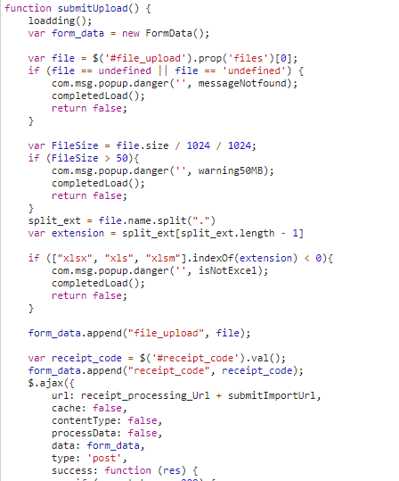

View処理（python / Django）
 |  |  |  |  |  | ４）

import_data関数
 |  |  |  |  |  |  | ５）
 |  |  |  |  |  |  |  | ６）

Ｍｏｄｅｌ処理（python / Django）

ＭariaDB

 |  |  |  |  |  |  |  |  | ３） | Djangoの②url.py（zm\urls.py）がリクエストを受ける。
 |  |  |  |  |  |  |  |  |  | さらに③urls.py（zm\page\zum02\urls.py）へ処理を渡し、
 |  |  |  |  |  |  |  |  |  | ④urls.py（zm\page\zum02\receipt_processing\urls.py）へ処理を渡し、
 |  |  |  |  |  |  |  |  |  | ⑤receipt_processing_view.py（\zm\page\zum02\receipt_processing\receipt_processing_view.py）
 |  |  |  |  |  |  |  |  |  | に渡される)

 | ４） | ⑤receipt_processing_view.pyで定義されているReceiptProcessingViewクラスに処理がまず飛ぶが、 |  |  |  |  |  |  |  | ４-１）
 |  | ReceiptProcessingViewクラスはAbstractPageクラスを継承します |  |  |  |  |  |  |  |  | ⑥views.pyのBaseHtmlView内で定義されているPOST関数の処理を行う。
 |  | AbstractPageクラスはBaseHtmlViewクラスを継承します |  |  |  |  |  |  |  |  | このPOST関数内の処理はPOSTリクエストがDjango（サーバ）に送られると毎回呼ばれる。
 |  | スーパークラスBaseHtmlViewなどでPOSTされた際の処理を行う。
 |  |  |  |  |  |  |  |  |  | ４-２）
 |  |  |  |  |  |  |  |  |  |  | ⑤receipt_processing_view.pyのReceiptProcessingView内のdoPostEvent関数の処理を行い、
 |  |  |  |  |  |  |  |  |  |  | その内部では、import_dataインポート関数が送信クライアントからAjax Url経由で呼び出されます

 |  |  |  |  |  |  |  |  | ５）import_data関数内でエクセルファイルチェック処理して、データベースへの更新するのメイン処理を行う。
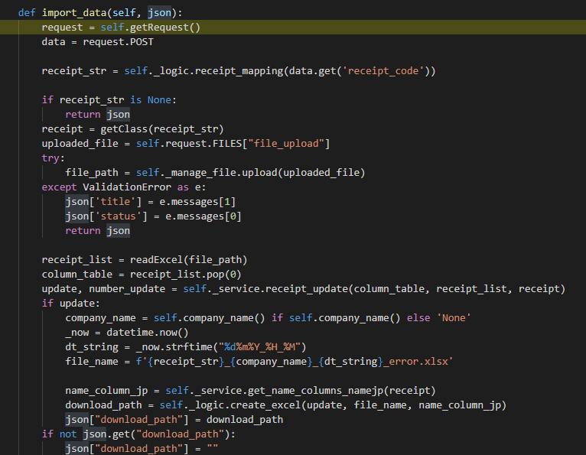

 |  |  |  | \zm\page\zum02\receipt_processing\receipt_processing_view.py
 |  |  | ※ReceiptProcessingViewとBaseHtmlView継承関係図

 |  |  |  |  |  |  |  |  |  |  |  | \zm\page\zum02\receipt_processing\receipt_processing_view.py
 |  |  |  |  |  |  |  |  |  | 5-1)

 |  |  |  |  |  |  |  |  |  |  | クライアントからデータを取得する
 |  |  |  |  |  |  |  |  |  | 5-2)

 |  |  |  |  |  |  |  |  |  |  | self._logic.receipt_mappingで、receipt_processing_logic.pyのreceipt_mappingを呼びだし、
 |  |  |  |  |  |  |  |  |  |  | form_html.xmlからファイルの内容、関連するDB情報を取得する。

 |  |  |  |  |  |  |  |  |  |  |  |  | \zm\page\zum02\receipt_processing\xml\form_html.xml

 |  | 5-3) |  |  |  |  |  |  | 6) | 全ての処理が終了すると、main.jsのsuccessブロックに処理が戻り、
 |  |  |  |  |  |  |  |  |  | 画面に結果が表示される。
 |  |  |  |  |  |  |  |  |  | ※２）～５）の間でエラーが発生すると、その時点でエラー画面が画面に表示される。
 |  |  | Excelファイルをシステムにアップロードします
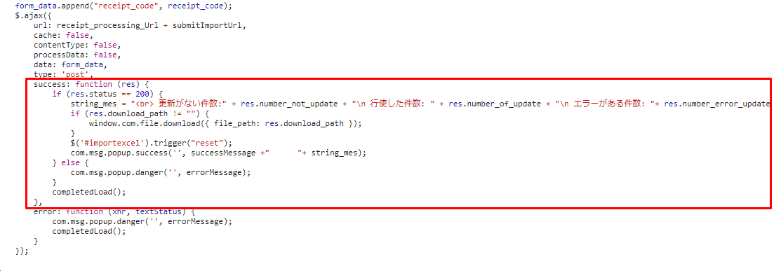
 |  | 5-4)

 |  |  | Excelファイルからデータを取得する

 |  | 5-5)

 |  |  | データベースへのデータの更新

 |  | 5-6)

 |  |  | JSONオブジェクトをクライアントに再送信する

 |  |  |  |  |  |  |  |  | 成功画面
 | 【6】関数

 |  | 概要）
 |  |  | ・レセプトレセプトチェックのメイン処理はreceipt_processing_view.pyのimport_data関数から
 |  |  | 様々な関数が呼出され行われる。

 |  | ※ | import_data関数から呼び出される関数群イメージ図
①
import_data 関数
②request.POST

③self._logic.receipt_mapping()
 | (receipt_processing_view.py)

receipt_mapping() / receipt_processing_logic.py

④getclass()

⑤self._manage_file.upload()

upload() / file_manage.py

⑥readExcel()

readExcel() / excel.py

⑦self._service.receipt_update()

receipt_update() / receipt_processing_logic.py

詳しいコンテンツを見るにはここをクリックしてください

 | 【７】DBアクセス |  |  |  |  |  |  |  | 【8】エラーハンドリング

 |  | 概要） |  |  |  |  |  |  |  | 概要）
 |  |  | ・import_data関数の内部では関数が実行される。 |  |  |  |  |  |  |  | main.jsでエラー処理がされている。
 |  |  |  |  |  |  |  |  |  |  | 415,413,400,404は「errorMessage, messageNotfound, warning50MB, isNotExcel,
 |  |  |  | ・ | getclass() |  |  |  |  |  | notFoundDataValid」変数にjson形式で登録されており、
 |  |  |  | ・ | self._service.receipt_update()
 |  |  |  | ・ | self._service.get_name_columns_namejp() |  |  |  |  |  | 変数 |  |  | 内容
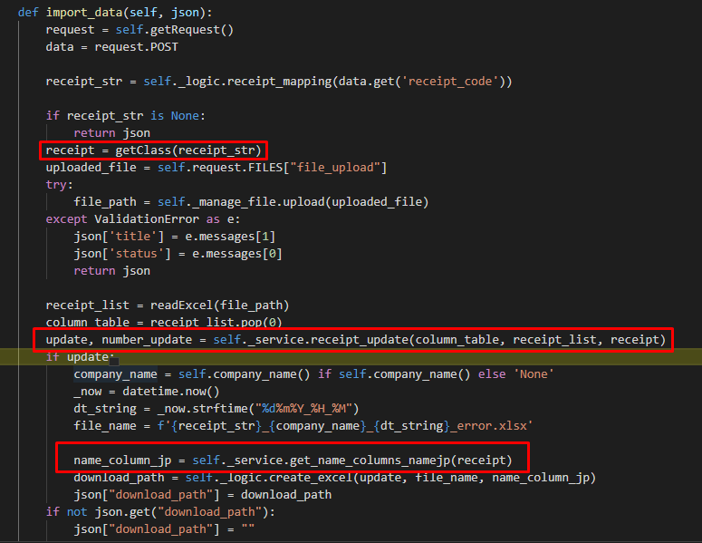
 |  |  |  |  |  |  |  |  |  |  | errorMessage |  |  | "失敗"
 |  |  |  |  |  |  |  |  |  |  | messageNotfound |  |  | "ファイルを選択してください"
 |  |  |  |  |  |  |  |  |  |  | warning50MB |  |  | "ファイルは50MB以下にしてください。"
 |  |  |  |  |  |  |  |  |  |  | isNotExcel |  |  | "Excelファイルしかアップロードできない。"
 |  |  |  |  |  |  |  |  |  |  | notFoundDataValid |  |  | 該当データがありません。'

詳しいコンテンツを見るにはここをクリックしてください

